バブルチャート
バブルチャートとPPM分析
0.017 | 0.773
0.113 | 2.103
0.211 | 0.697
0.073 | 0.923
0.047 | 1.758
0.125 | 1.204
0.043 | 1.256
0.027 | 0.611
0.159 | 1.1
0.126 | 1.819
0.039 | 0.758
0.114 | 1.103

PPM分析




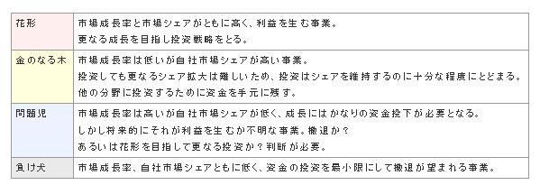
PPM分析
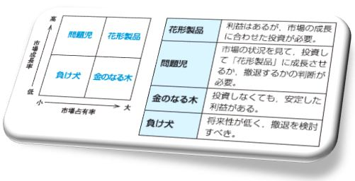
 |  |  |  |  |  | 花形
 |  |  |  |  |  | 金のなる木
 |  |  |  |  |  | 問題児
 |  |  |  |  |  | 負け犬
 | 2006年度チョコレート菓子の売上 |  |  | （単位：百万円）
 | 種類 | 市場占有率 | 市場成長率 | 売上高 | 評価
 | ミント味 | 1.7% | 77.3% | 546
 | シュガーレス | 11.3% | 210.3% | 5,694
 | スウィートタイプ | 21.1% | 69.7% | 12,875
 | アーモンド入り | 7.3% | 92.3% | 4,365
 | 生チョコレート | 4.7% | 175.8% | 2,091
 | ホワイトチョコレート | 12.5% | 120.4% | 2,346
バブルチャートを先に完成しなさい。
 | チョコプレッツェル | 4.3% | 125.6% | 3,139
 | 洋酒入り | 2.7% | 61.1% | 718
 | ビタータイプ | 15.9% | 110.0% | 8,649
 | 甘さ控えめタイプ | 12.6% | 181.9% | 4,356
 | チョコビスケット | 3.9% | 75.8% | 1,911
 | マカダミアナッツ入り | 11.4% | 110.3% | 2,098

氏名 |  |  | 学籍番号

ABC分析
ＡＢＣ分析は「重点分析」とも呼ばれ、沢山あるものを整理して大事なものから順に並べ、プライオリティをつけて管理していこうとするもので、経営のあらゆる面で活用できる有力な管理手法の一つです。
在庫管理面に応用すると次のようです。
在庫品目を売上高の多い順にＡ、Ｂ、Ｃ、の３種類に分類し、能率的に重点管理を行うことを目的とします。
一般的には、累積構成比の
７０％～８０％をＡ区分（A:売筋商品、主力商品） ８０％～９０％をＢ区分（B:見筋商品、準主力商品）
９０％～１００％をＣ区分（C:死筋商品、非主力商品）
として重点管理を行います。
＊ここでは、７５％、９５％でABC分析をします。
ABC分析
氏名 |  |  | 学籍番号 |  |  |  |  |  | A | 売れ筋商品
 |  |  |  |  |  |  |  |  | B | 見せ筋商品
 |  |  |  |  |  |  |  |  | C | 死に筋商品

 |  |  |  |  |  |  |  | ABC分析評価ライン
製品名 | 単価 | 売上数 | 売上 | 構成比 | 累積構成比 | ABC分析 | 評価 | 75％ライン | 95％ライン
ホットコーヒー | 400 | 483 | 193,200 | 22.07% | 22.07% |  |  | 75% | 95%
エスプレッソ | 500 | 374 | 187,000 | 21.36% | 43.43% |  |  | 75% | 95%
オレンジジュース | 450 | 296 | 133,200 | 15.22% | 58.64% |  |  | 75% | 95%
アイスコーヒー | 400 | 237 | 94,800 | 10.83% | 69.47% |  |  | 75% | 95%
カフェオレ | 400 | 168 | 67,200 | 7.68% | 77.15% |  |  | 75% | 95%
ホットティー | 300 | 180 | 54,000 | 6.17% | 83.32% |  |  | 75% | 95%
アイスティー | 400 | 125 | 50,000 | 5.71% | 89.03% |  |  | 75% | 95%
レモンスカッシュ | 450 | 98 | 44,100 | 5.04% | 94.07% |  |  | 75% | 95%
メロンソーダ | 450 | 61 | 27,450 | 3.14% | 97.20% |  |  | 75% | 95%
ココア | 500 | 49 | 24,500 | 2.80% | 100.00% |  |  | 75% | 95%
 |  |  | 875,450

パレ－ト図

